상품제안서
삼성 USB메모리 MUF-BE3 | 상품코드: S00891

 |  |  |  |  |  |  | 02-713-8555 | www.synergygift.co.kr
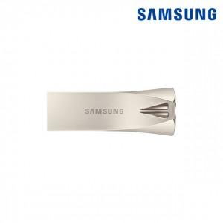

【상세/제작정보】

【인쇄/포장옵션】 | 레이저 / 포장지포장

【공급단가】 | 수량 | 50~ | 100~ | 300~ | 500~ | 1,000~
*VAT별도 | 64G | 23,060원 | 22,510원 | 21,590원 | 21,030원 | 20,480원
 | 128G | 33,860원 | 33,050원 | 31,690원 | 30,880원 | 30,070원
 | 256G | 56,810원 | 55,450원 | 53,180원 | 51,810원 | 50,450원

【상품 URL】 | https://www.synergygift.co.kr:443/src/goods_detail.php?gdno=14373

